競争性のない随意契約によらざるを得ないもの
競争性のない随意契約によらざるを得ないもの

 |  |  |  |  |  |  |  |  |  |  | （単位:円）
契約件名又は内容 | 契約職員等の氏名並びにその所属する部局の名称及び所在地 | 契約締結日 | 契約の相手方の商号又は名称及び住所 | 随意契約によることとした会計規程等の根拠条文 | 予定価格 | 契約金額 | 落札率 | 随意契約によらざるを得ない事由（具体的な内容） | 随意契約によらざるを得ない。ものとした財務大臣通知上の根拠区分（※） | 競争性のある契約（随意契約含む）に移行予定の場合は移行予定年限 | 備考
石見及び隠岐航空気象観測所業務委託 | 支出負担行為担当官 大阪管区気象台長 横田寛伸大阪市中央区大手前４丁目１番７６号 | 2022-04-01 | 島根県知事 島根県松江市殿町１番地 | 会計法第２９条の３第４項 | 20,691,338 | 20,691,338 | 100.00% | 島根県との間で締結している航空気象観測所業務の実態に関する協定に基づき観測所業務の委託を行うものである。（航空機の運航の安全を図るため空港の運用管理を行っている島根県に委託を行うもの） | イ（ニ）
料金後納郵便役務 | 支出負担行為担当官 大阪管区気象台長 横田寛伸 大阪府大阪市中央区大手前４－１－７６ | 2022-04-01 | 日本郵便（株）大阪東郵便局 大阪府大阪市中央区備後町１－３－８ | 会計法第２９条の３第４項 | － | 1,090,470 | － | 料金後納郵便役務の契約を行えるのは日本郵便（株）だけである。 | ニ（ハ）
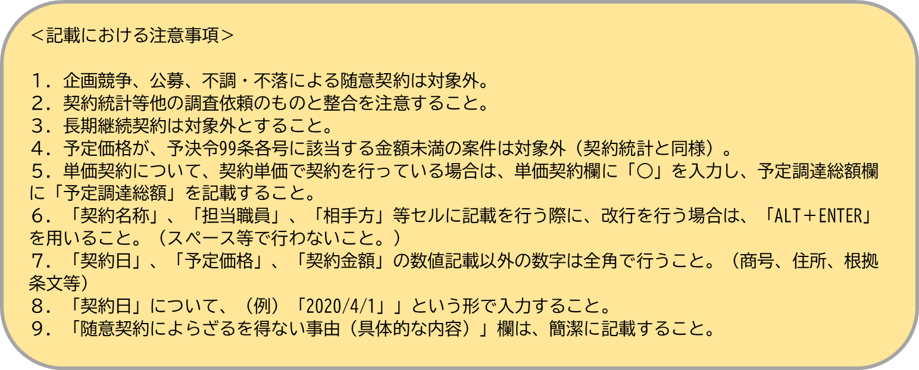
※「公共調達の適正化について」（平成１８年財務大臣通知）に定められている下記区分をいう。
イ（イ）･･･法令の規定により、契約の相手方が一に定められているもの
イ（ロ）･･･条約等の国際的取決めにより、契約の相手方が一に定められているもの
イ（ハ）･･･閣議決定による国家的プロジェクトにおいて、当該閣議決定により、その実施者が明示されているもの
イ（ニ）･･･地方公共団体との取決めにより、契約の相手方が一に定められているもの
ロ･･･当該場所でなければ行政事務を行うことが不可能であることから場所が限定され、供給者が一に特定される賃貸借契約（当該契約に付随する契約を含む。）
ハ･･･官報、法律案、予算書又は決算書の印刷等
ニ（イ）･･･防衛装備品であって、かつ、日本企業が外国政府及び製造元である外国企業からライセンス生産を認められている場合における当該防衛装備品及び役務の調達等
ニ（ロ）･･･電気、ガス若しくは水又は電話に係る役務について、供給又は提供を受けるもの（提供を行うことが可能な業者が一の場合に限る。）
ニ（ハ）･･･郵便に関する料金（信書に係るものであって料金を後納するもの。）
ニ（ニ）･･･再販売価格が維持されている場合及び供給元が一の場合における出版元等からの書籍の購入
ニ（ホ）･･･美術館等における美術品及び工芸品等の購入
ニ（ヘ）･･･行政目的を達成するために不可欠な特定の情報について当該情報を提供することが可能な者から提供を受けるもの
〔記載要領〕
１．令和4年度に締結した契約のうち、競争性のない随意契約によらざるを得ないものとして財務大臣通知で認められたものについて、当該契約ごとに記載すること。
２．「随意契約によらざるを得ない場合とした財務大臣通知上の根拠区分」欄は、財務大臣通知の下記区分により記載すること。
イ（イ）･･･法令の規定により、契約の相手方が一に定められているもの
イ（ロ）･･･条約等の国際的取決めにより、契約の相手方が一に定められているもの
イ（ハ）･･･閣議決定による国家的プロジェクトにおいて、当該閣議決定により、その実施者が明示されているもの
イ（ニ）･･･地方公共団体との取決めにより、契約の相手方が一に定められているもの
ロ･･･当該場所でなければ行政事務を行うことが不可能であることから場所が限定され、供給者が一に特定される賃貸借契約（当該契約に付随する契約を含む。）
ハ･･･官報、法律案、予算書又は決算書の印刷等
ニ（イ）･･･防衛装備品であって、かつ、日本企業が外国政府及び製造元である外国企業からライセンス生産を認められている場合における当該防衛装備品及び役務の調達等
ニ（ロ）･･･電気、ガス若しくは水又は電話に係る役務について、供給又は提供を受けるもの（提供を行うことが可能な業者が一の場合に限る。）
ニ（ハ）･･･郵便に関する料金（信書に係るものであって料金を後納するもの。）
ニ（ニ）･･･再販売価格が維持されている場合及び供給元が一の場合における出版元等からの書籍の購入
ニ（ホ）･･･美術館等における美術品及び工芸品等の購入
ニ（ヘ）･･･行政目的を達成するために不可欠な特定の情報について当該情報を提供することが可能な者から提供を受けるもの
３．「移行予定年限」欄は、具体的な移行予定年限（例：令和5年度）を記載すること。

＜記載における注意事項＞
１．委託契約を記載すること。（樋門操作、埋蔵文化財等）
２．契約統計等他の調査依頼のものと整合を注意すること。
３．長期継続契約は対象外とすること。
４．予決令99条各号に該当する金額未満の案件は対象外（契約統計と同様）のため、「確認用」に記載を行い、確認した上で提出すること。
５、単価契約について、契約単価で契約を行っている場合は、備考欄に予定調達総額を記載すること。
６．「契約名称」、「担当職員」、「相手方」等セルに記載を行う際に、改行を行う場合は、「ALT＋ENTER」を用いること。（スペース等で行わないこと。）
７．「契約日」、「予定価格」、「契約金額」の数値記載以外の数字は全角で行うこと。（商号、住所、根拠条文等）

＜記載における注意事項＞
１．委託契約を記載すること。（樋門操作、埋蔵文化財等）
２．契約統計等他の調査依頼のものと整合を注意すること。
３．長期継続契約は対象外とすること。
４．予決令99条各号に該当する金額未満の案件は対象外（契約統計と同様）のため、「確認用」に記載を行い、確認した上で提出すること。
５、単価契約について、契約単価で契約を行っている場合は、備考欄に予定調達総額を記載すること。
６．「契約名称」、「担当職員」、「相手方」等セルに記載を行う際に、改行を行う場合は、「ALT＋ENTER」を用いること。（スペース等で行わないこと。）
７．「契約日」、「予定価格」、「契約金額」の数値記載以外の数字は全角で行うこと。（商号、住所、根拠条文等）

